战神核心玩法内容
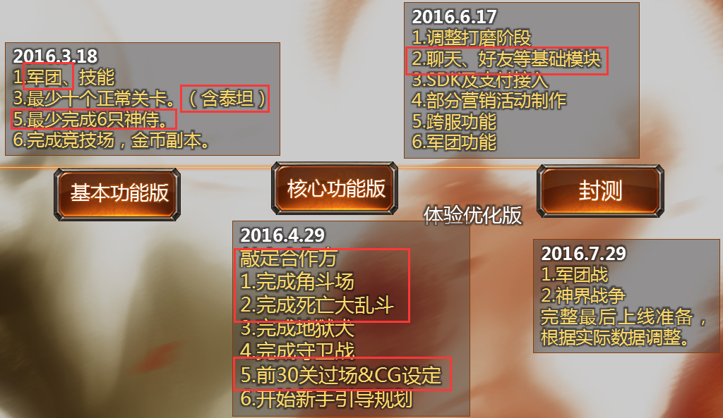
战神核心功能版本计划
开发时间：4月18至5月27 内容如下：
 | 1.完成英雄军团功能，技能铭文设定。
 | 2.神侍羁绊相关功能正式化。
 | 3.完成战斗AI，实时战斗相关功能。
 | 4.完成军团设定
 | 5.完成前30关关卡（怪物、战斗，过场动画）
 | 6.完成哈迪斯之血，挚爱守护关卡内表现
 | 7.完成好友系统功能开发
 | 8.完成邮件及签到功能开发
 | 9.怪物：人类战士，完成黑暗女神，海格力斯，羊头撒提尔，燃烧瓶羊头，狼怪，
 | 牛头BOSS，巨型蝎子，石像鬼，牛精英，泰坦制作
 | 10.神侍：完成宙斯，波塞冬制作，雅典娜，海格力斯，阿波罗
 | 11.完成最山地&地狱场景
 | 12.完成文档：炮艇战，宝物抢夺，勇士试炼，BOSS挑战

 | demo版本需求：
系统 | 详细内容 |  |  |  | 完成时间 | 程序完成时间 | 负责策划 | 负责程序 | 完成状态 | 美术资源
主角 | 圣火 |  | 功能开发 |  | 2016-05-07 |  | 李中艳 | 欧尘 |  | 5.21提交1个模型、程序开发中
 | 武器 | 斯巴达武装 | 全套设定 |  |  |  | 黄海波 | 林洪伟
 | 装备附魔 | 冰、火、雷、冥四元素属性 | 功能完成及配套美术表现 |  | 文档已完成 | 2016-04-22 |  |  |  | 属性特效
 | 技能功能 | 主被动技能 | 功能完成 |  | 文档已完成 | 2016-04-22
战斗系统 | 怪物AI |  | 功能完成 |  | 2016-04-25 | 2016-05-15
 | 实时战斗 |  | 功能完成 |  | 2016-05-27 |  | 翁文钊 黄海波 | 林洪伟 |  | UI |  |  | 美术资源
神侍 | 神侍羁绊 |  | 神侍设定及实现 |  | 文档已完成 | 2016-04-22 | 李中艳 | 欧尘 | 已完成 |  |  |  | 主角（2武器）： | 斯巴达武装
PVE | 哈迪斯之血 |  | 在程序完成AI支持后，完成关卡内各种表现 |  | 文档已完成 |  | 蒋学弩 翁文钊 |  |  |  |  |  | 怪物（5只）： | 黑暗女神、海格力斯、羊头莎缇尔、燃烧瓶莎缇尔、巨蝎、黑暗女神、狼怪、牛头BOSS、石像鬼、牛头精英、狮鹫
 | 挚爱守护 |  | 在程序完成AI支持后，完成关卡内各种表现 |  |  |  | 罗年辉 | 欧尘 |  |  |  |  | 神侍（6只）： | 宙斯、波塞冬、黑暗女神、海格力斯、阿波罗、雅典娜
 | 炮艇战 |  | 文档重新优化 |  | 4月30号 |  | 翁文钊 |  |  |  |  |  | 功能NPC（4）： | 贫民，副将，妻子，女儿
 | 宝物抢夺 |  | 文档整理 |  | 2016-05-13 | 两周时间 | 蒋学弩 | 欧尘 |  |  |  |  | 场景（6）： | 守护家人活动场景、地狱犬活动场景、船坞、BOSS挑战、勇士试炼、山地场景、地狱场景
 | 勇士试炼 |  | 文档整理 |  | 2016-05-27 | 两周时间 | 蒋学弩 | 欧尘 |  |  |  |  | 动作： | 小地狱犬→地狱犬动作
 | BOSS挑战 |  | 文档整理 |  | 2016-06-15 |  | 黄海波 | 待定 |  |  |  |  |  | 守护家人整套动作
 | 关卡功能 |  | 前三十关，过场，剧情及各种细节提示等。 |  | 持续任务 |  | 黄海波 高翔 | 董志强 |  | 场景模型、怪物模型、怪物动作、特效
PVP | 排位赛 |  | 调优排位赛表现（主要策划跟进） |  |  |  | 翁文钊 | 肖理智
 | 决斗场 |  |  |  |  |  | 待定
 | 死亡大乱斗 |  |  |  |  |  | 待定
系统 | 好友系统 |  | 文档及功能开发 |  | 2016-04-22 | 三周时间 | 蒋学弩 | 徐建龙
 | 邮件 |  | 功能完成 |  | 文档已完成 | 2016-04-22 | 高翔 | 徐建龙
 | 签到 |  | 功能完成 |  | 文档已完成 | 2016-04-29 | 李中艳 | 罗钧霆 | 已完成
 | 聊天系统 |  | 功能完成 |  | 2016-04-29 | 两周时间 | 蒋学驽 | 肖理智
 | 新手引导 |  |  |  |  | 2016-05-19 | 罗年辉 | 肖理智
 | 音效 |  | 5月10日含主角及部分怪物音效需求&BGM |  | 2016-05-10 |  | 蒋学驽 | 徐建龙
 | 每日任务 |  | 部分偏运营类活动 |  | 待补充 |  | 李中艳 | 罗钧霆 | 等级礼包延期、去制作每日任务了
战斗系统 | 怪物设定 |  | 宙斯，波塞冬，雅典娜，海格力斯，阿波罗 |  | 2016-05-30 |  | 翁文钊
 | 神侍系统 |  | 牛头BOSS，巨蝎，石像鬼，牛精英，泰坦等 |  | 2016-05-30 |  | 翁文钊
基础系统 | 界面优化 |  | 界面默认需要记录的操作调整。叹号提示调整。 |  | 2016-05-21 |  | 蒋学驽

 |  |  |  |  |  | 物品图标替换

 |  |  |  | 升级体验问题 |  |  |  | 关卡打灯 |  |  |  | 技能界面调整
 |  |  |  |  |  |  |  |  |  |  |  | 神侍技能升级，角色技能升级调整

 |  |  |  |  |  |  |  |  |  |  | 优先级 | 系统
 |  |  |  |  |  |  |  |  |  |  | 1 | 哈迪斯之血 | 已有文档
 |  |  |  |  |  |  |  |  |  |  | 2 | 守护玩法 | 已有文档
 |  |  |  |  |  |  |  |  |  | 框架移植 | 3 | 公会 | 中艳
 |  |  |  |  |  |  |  |  |  |  | 4 | BOSS挑战 | 黄海波
 |  |  |  |  |  |  |  |  |  |  | 5 | 聊天系统 | 蒋学弩
 |  |  |  |  |  |  |  |  |  |  | 5 | 成长任务 | 中艳&利红
 |  |  |  |  |  |  |  |  |  |  | 6 | 排行榜 | 高翔
 |  |  |  |  |  |  |  |  |  |  | 7 | 兑换商店 | 中艳&利红
 |  |  |  |  |  |  |  |  |  |  | 8 | 宝箱抽奖 | 中艳&利红
 |  |  |  |  |  |  |  |  |  |  | 9 | 精英关卡 | 刘梦
 |  |  |  |  |  |  |  |  |  |  | 10 | 运营活动 | 中艳&利红
 |  |  |  |  |  |  |  |  |  |  | 11 | 实时对战 | 翁文钊
 |  |  |  |  |  |  |  |  |  |  | 12 | 3V3对战 | 翁文钊
 |  |  |  |  |  |  |  |  |  |  | 13 | 困难关卡 | 刘梦
 |  |  |  |  |  |  |  |  |  |  | 14 | 4人混战 | 翁文钊
 |  |  |  |  |  |  |  |  |  |  | 15 | 战舰战 | 已有文档
 |  |  |  |  |  |  |  |  |  |  | 16 | 勇士试炼 | 蒋学弩
 |  |  |  |  |  |  |  |  |  |  | 17 | 宝物抢夺 | 蒋学弩
 |  |  |  |  |  |  |  |  |  |  | 18 | 超神之路 | 关卡策划
 |  |  |  |  |  |  |  |  |  |  | 19 | 变强引导 | 中艳&利红
 |  |  |  |  |  |  |  |  |  |  | 20 | 神侍离线挂机 | 黄海波
 |  |  |  |  |  |  |  |  |  |  | 21 | VIP功能 | 中艳&利红
 |  |  |  |  |  |  |  |  |  |  | 22 | 热更新
 |  |  |  |  |  |  |  |  |  |  | 23 | SDK
 |  |  |  |  |  |  |  |  |  |  | 24 | 断点续连
 |  |  |  |  |  |  |  |  |  |  | 25 | 后台工具
 |  |  |  |  |  |  |  |  |  |  | 26 | 预加载

